Sheet1
 | 名称 | 加工方式和材料
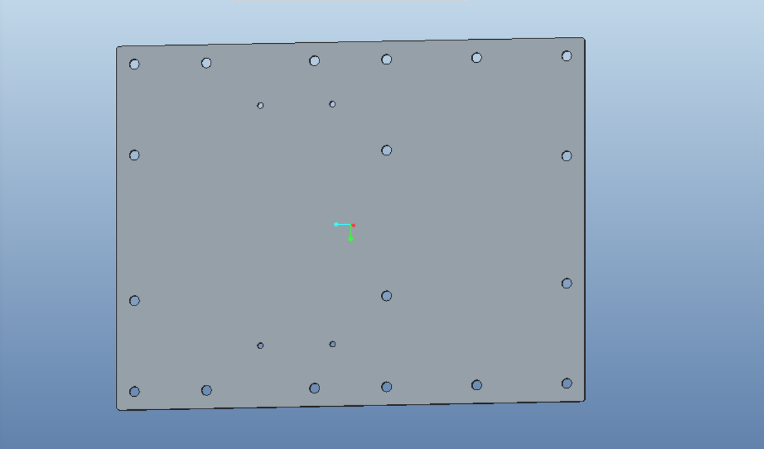 | 大背板 | 激光切割的钢板、CNC铝板、亚克力板都可以
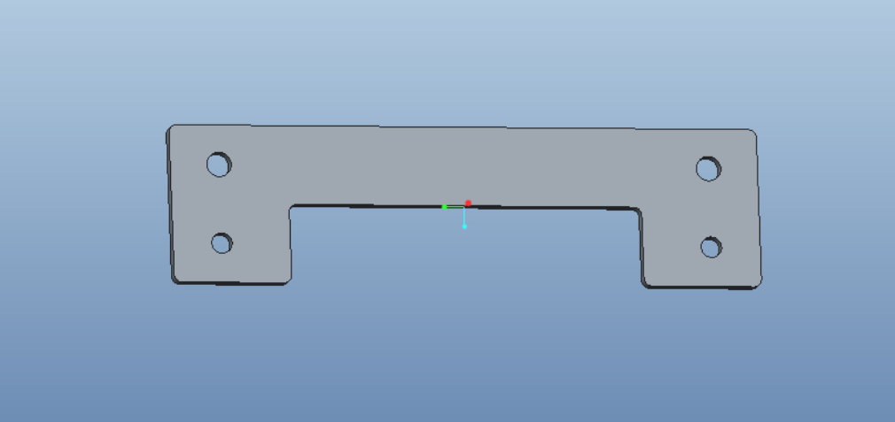 | 前后挡板*2 | 有强度要求，激光切割的钢板或者CNC铝板
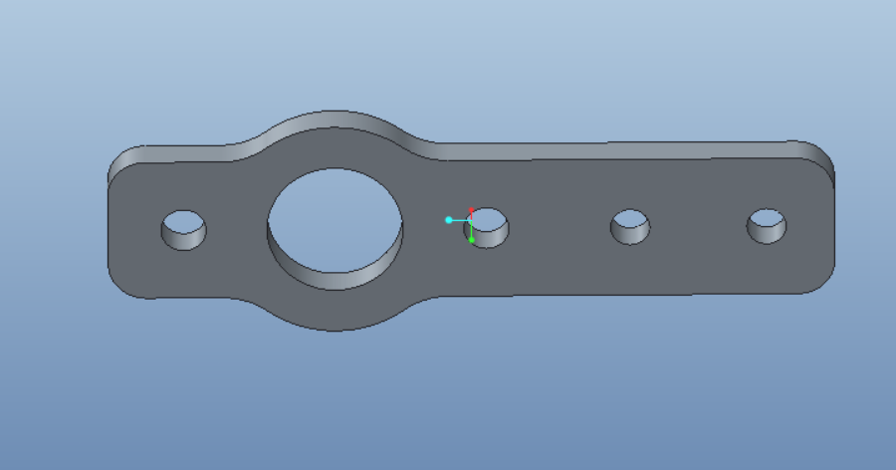 | 光轴加强版*2
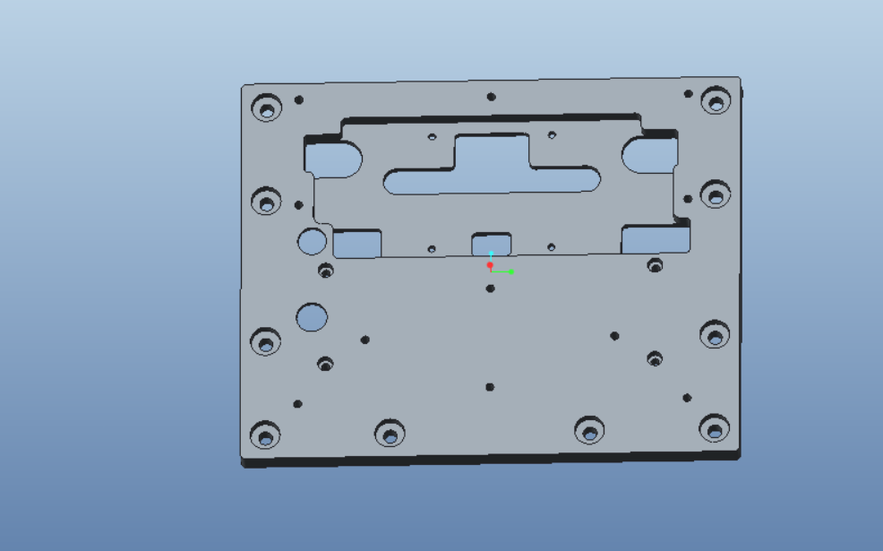 | 电器层固定板 | 有散热需求，建议用铝板辅助散热，不考虑散热也可以用3D打印PLA
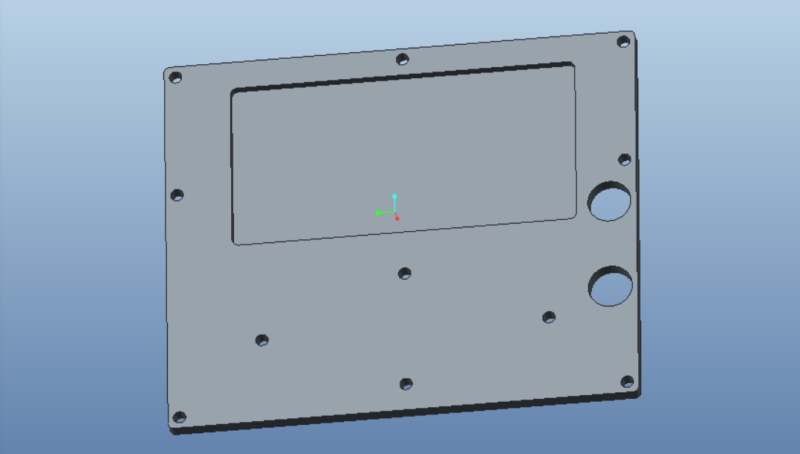 | 小盖板 | 3D打印PLA
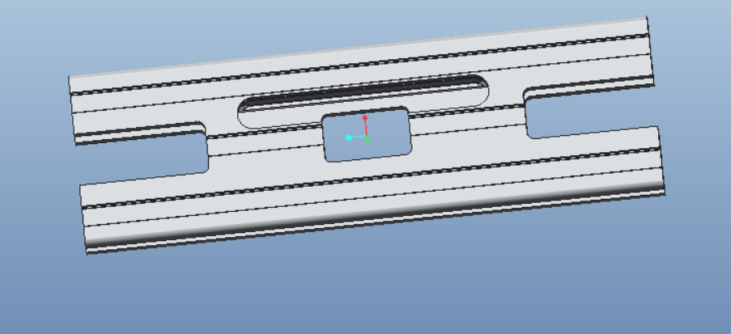 | 2060铝型材 | 联系厂商定制加工，告知其攻丝、铣槽、钻孔的具体需求
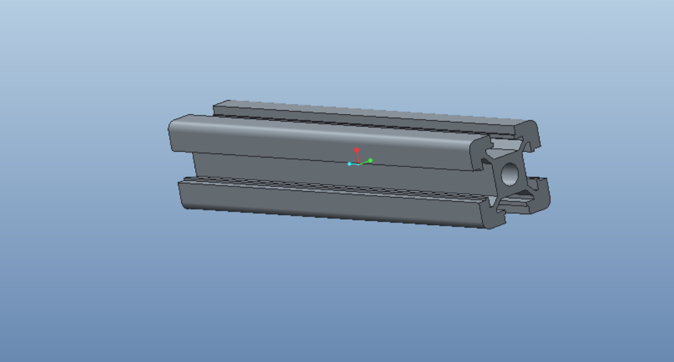 | 2020铝型材 | 按长度下料，告知其具体的攻丝需求

